Sammanfattning
 | Spårväg Lund
Stadens Utformning
 | Parameter | Poäng | Max P |  | Stadens Utformning | 15.2 | 0.17
 | Samplanering | 2 | 2 |  | Kollektivtrafikens infrastruktur | 42.9 | 0.49
 | Genhet | 2.1 | 3 |  | Fordon och stödsystem | 17 | 0.20
 | Hållplatsavstånd | 4.1 | 5 |  | Trafikering | 12 | 0.14
 | Tvära kurvor | 3.0 | 3
 | Barriäreffekt | 3.0 | 3
 | Cykelstråk | 2.0 | 2 |  | Stadens Utformning | 15
 | Anslutningar till hållplatser | 1.0 | 2 |  | Stadens Utformning pot | 5
 | Totalt | 15.2 | 20.0 | 0.75969827586 | Kollektivtrafikens infrastruktur | 43
Kollektivtrafikens infrastruktur |  |  |  |  | Kollektivtrafikens infrastruktur pot | 3
 | Parameter | Poäng | Max P |  | Fordon och stödsystem | 17
 | Busskörfält eller bussgata | 8.0 | 8 |  | Fordon och stödsystem pot | 3
 | Busskörfältens placering | 4.0 | 4 |  | Trafikering | 12
 | Annan användning av busskörfälten | 3.0 | 3 |  | Trafikering pot | 2
 | Utfarter i busskörfält | 0.5 | 2
 | Gatuparkering | 3.0 | 3
Spårvägen i Lund, 90,1 p
 | Farthinder | 3.0 | 3
 | Bussprioritet i korsningar | 7.0 | 7
 | Svängande trafik som korsar bussens körväg | 1.8 | 3
 | Hållplatstyper och plant insteg | 10.0 | 10
 | Utrustning på hållplatser | 2.6 | 3
 | Totalt | 42.9 | 46.0 | 0.93309341951
Fordon och stödsystem
 | Parameter | Poäng | Max P
 | Identitet | 4.0 | 4
 | Realtidsinformation | 4.0 | 4
 | Påstigning i alla dörrar | 9.0 | 10
 | Regularitetsstöd | 0.0 | 2
 | Totalt | 17.0 | 20 | 0.85
Trafikering
 | Parameter | Poäng | Max P
 | Turtäthet dagtid | 3 | 4
 | Turtäthet kvällar och helger | 3 | 4
 | Öppetider vardag | 3 | 3
 | Öppetider helg | 3 | 3
 | Totalt | 12 | 14 | 0.85714285714
 | Summering | 89.1 | 100.0

 | Parametrar | Faktisk poäng | Skillnad | tot
 | 25. Öppetider helg | 3 | 0 | 3
 | 24. Öppetider vardag | 3 | 0 | 3
 | 23. Turtäthet kvällar och helger | 3 | 1 | 4
 | 22. Turtäthet dagtid | 3 | 1 | 4
 | 21. Regularitetsstöd | 0 | 2 | 2
 | 20. Påstigning i alla dörrar | 9 | 1 | 10
 | 19. Realtidsinformation | 4 | 0 | 4
 | 18. Identitet | 4 | 0 | 4
 | 17. Utrustning på hållplatser | 2.625 | 0.375 | 3
 | 16. Hållplatstyper och plant insteg | 10 | 0 | 10
 | 15. Svängande trafik | 1.8416988417 | 1.1583011583 | 3
 | 14. Bussprioritet i korsningar | 7 | 0 | 7
 | 13. Farthinder | 3 | 0 | 3
 | 12. Gatuparkering | 3 | 0 | 3
 | 11. Utfarter i busskörfält | 0.4555984556 | 1.5444015444 | 2
 | 10. Annan användning av busskörfälten | 3 | 0 | 3
 | 9. Busskörfältens placering | 4 | 0 | 4
 | 8. Busskörfält eller bussgata | 8 | 0 | 8
 | 7. Anslutningar till hållplatser | 1 | 1 | 2
 | 6. Cykelstråk | 2 | 0 | 2
 | 5. Barriäreffekt | 3 | 0 | 3
 | 4. Tvära kurvor | 3 | 0 | 3
 | 3. Hållplatsavstånd | 4.125 | 0.875 | 5
 | 2. Genhet | 2.0689655172 | 0.93103448276 | 3
 | 1. Samplanering | 2 | 0 | 2

Kollektivtrafikens infrastruktu
 |  |  |  |  |  | Lund C |  |  |  | Start Stenkällan
Busskörfält eller bussgata | Poäng tot | Antal | Viktning med | Poäng |  | Typ av körfält | Avstånd | Skillnad |  | Typ av körfält | Avstånd | Skillnad
Fysiskt separerade busskörfält (till exempel med kantsten eller refug mellan busskörfält och övriga körfält) eller bussgata | 8 | 1 | 1.00 | 8 |  | Fysisk | 5240 | 1
Visuellt markerade busskörfält med avvikande färg och heldragen linje, men ingen fysisk separering | 6 | 0 | 0.00 | 0
Busskörfält avgränsade endast med målad linje | 4 | 0 | 0.00 | 0
Blandtrafik | 0 | 0 | 0.00 | 0
 | Tot | 1 | Summa | 8.0

 |  | 0
 |  | 1

 |  | Blandtrafik
 |  | Visuell
 |  | linje
 |  | Fysisk

Busskörfältens placering | Poäng tot | Antal | Viktas med | poäng
Mittförlagda busskörfält eller bussgata (egen bussgata eller busskörfält där båda riktningarna är samlade vid sidan av övriga körfält) | 4 | 1 | 1.00 | 4
Busskörfält i körbanekant (yttre körfält, utmed kantsten eller gatuparkering) | 0 |  | 0.00 | 0
 |  |  | Summa | 4 |  |  | Längd på sträckan
 |  |  |  |  |  |  | 5180.00 | 5.18 | 0.3861003861

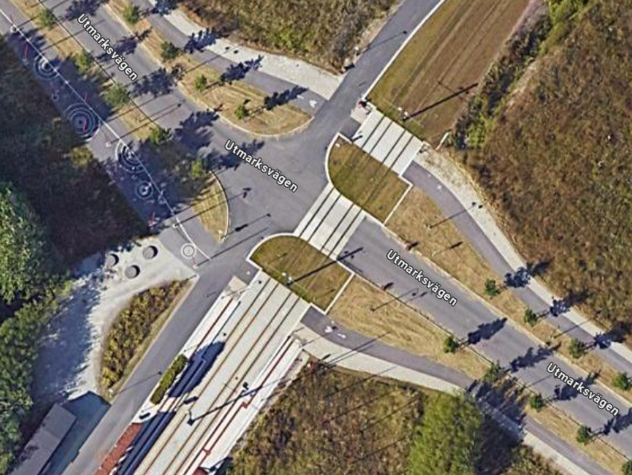
Annan användning av busskörfälten (max 3 p) | Poäng tot | Antal | Viktas med | Poäng
Endast bussar (och utryckningsfordon) tillåts | 3 |  | 1 | 3
Blandtrafik eller busskörfält där cykel eller taxi tillåts | 0 |  | 0
 |  |  | Summa | 3

Utfarter i busskörfält (max 2 p) | Poäng tot | Antal | Viktas med | Poäng
Inga | 2 | 2 | 0.3861003861 | 0.4555984556
0,25 per kilometer i genomsnitt | 1 |  |  | 0
0,5 per kilometer eller fler | 0 |  |  | 0
 |  |  | Summa | 0.4555984556

Gatuparkering (max 3 p) | Poäng tot | Antal | Viktning med | Poäng
Inga | 3 | 0 |  | 3
0,33 per kilometer i genomsnitt | 2 |  |  | 0
0,67 per kilometer | 1 |  |  | 0 |  |  | Korsningar utan signareglering, vad ska denna gå under
1,00 per kilometer eller tätare | 0 |  |  | 0
 |  |  | Summa | 3.0

Farthinder (max 3 p) | Poäng tot | Antal | Viktning med | Poäng
Inga | 3 | 0 |  | 3
0,17 per kilometer i genomsnitt | 2
0,33 per kilometer | 1
0,50 per kilometer eller tätare | 0
 |  |  | Summa | 3.0

Bussprioritet i korsningar (max 7 p) | Poäng | Antal | Viktas med | Poäng
Signalprioritet för busstrafiken införs eller bibehålls | 7 |  |  | 7
Ingen signalprioritet eller bussar på aktuell linje har väjningsplikt | 0
 |  |  | Summa | 7

Svängande trafik som korsar bussens körväg (max 3 p) | Poäng tot | Antal | Viktning med | Poäng
Förekommer ej | 3 | 4 | 0.77 | 1.8416988417
0,67 per kilometer i genomsnitt | 2
1,33 per kilometer | 1
2,00 per kilometer eller tätare | 0
 |  |  | Summa | 1.8

 |  |  |  |  |  |  | Gäller endast där det är busskörfält, ej i blandtrafik. Så endast där valig trafik korsar ett busskörfält.

 |  |  |  |  |  |  | Antal svängande trafik som körsar bussens väg
 |  |  |  |  |  |  | Total längd busskörfält (km)
 |  |  |  |  |  |  | per km
 |  |  |  |  |  |  | poäng

Hållplatstyper och plant insteg (max 10 p) | Poäng tot | Antal | Viktning med | Poäng
Stopphållplats med plant insteg utan bussnigning: "spårvagnsplattform", ca 30 cm hög och utskjutande (så kallad klack eller perrongutvidgning) eller med an-nan utrustning för att minimera horisontellt avstånd mellan buss och plattform | 10 | 16 | 1.00 | 10 | Spårvagn
Stopphållplats med utskjutande plattform (så kallad klack eller perrongutvidg-ning) eller annan utrustning för att minimera horisontellt avstånd mellan buss och plattform | 8 | 0 | 0.00 | 0 | Midjeplattform
Stopphållplats | 5 | 0 | 0.00 | 0 | Vanlig utan ficka
Fickhållplats (bussen måste göra minst en sidoförflyttning för att komma in eller ut från hållplatsen) | 0 | 0 | 0.00 | 0
 |  |  | Summa | 10.0

Utrustning på hållplatser (max 3 p) | Poäng tot | Antal | Viktning med | Poäng
Väderskydd, sittplatser och belysning finns – väntyta under tak motsvarande hela fordonets längd (eller åtminstone motsvarande avståndet mellan främsta och bakersta dörr) | 3 | 10.00 | 0.63 | 1.875
Väderskydd, sittplatser och belysning finns – väntyta under tak motsvarande minst halva fordonets längd | 2 | 6.00 | 0.38 | 0.75
Väderskydd, sittplatser och belysning finns – väntyta under tak motsvarande mindre än halva fordonets längd | 1 | 0.00 | 0.00 | 0
Väderskydd, sittplatser eller belysning saknas | 0 | 0.00 | 0.00 | 0
 |  | Summa | 1 | 2.6

